Tableau 2 Besoins
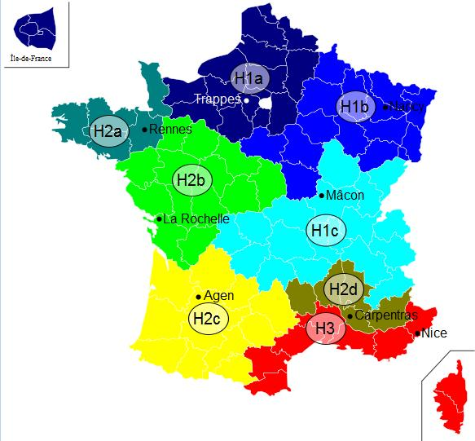
Besoins |  |  |  |  |  |  |  |  |  |  |  |  |  |  | Zone climatique | H1b | cf carte à droite ->
 |  |  |  |  |  |  |  |  |  |  |  |  |  |  | Altitude du projet (m) | <400
Tableau 2.1 : Installation géothermique ou aérothermique dédiée
Besoins en chaud
 | Typologie bâtiments (ou process) | Surface chauffée (m²) | Besoins en chaud avant démarche d'économie d'énergie (MWh/an) | Besoins en chaud après démarche d'économie d'énergie (MWh/an) pris en compte pour le dimensionnement | dont Besoins chauffage | dont Besoins ECS | Besoins en chaud / m² | Classe énerg. (A, B, C, …) | Estimation des besoins 2030 : quantifier les besoins en incluant l'impact du décret éco-énergie tertiaire sur les bâtiments concernés MWh | Estimation des besoins 2040 : quantifier les besoins en incluant l'impact du décret éco-énergie tertiaire sur les bâtiments concernés MWh | Consommation plafond d'efficacité énergétique chauffage bâtiment hors ECS (MWh/an) | Commentaire (automatique)
 | Log. sociaux | 500 |  |  |  |  | 0 |  |  |  | 55.25
 | Tertiaire - Bureaux | 300 |  |  |  |  | 0 |  |  |  | 37.05
 | TOTAUX

Tableau 2.2 : Installation géothermique ou aérothermique dédiée
Besoins en froid
 | Typologie bâtiments (ou process) | Surface rafraîchie (m²) | Besoins en froid avant démarche d'économie d'énergie (MWh/an) | Besoins en froid après démarche d'économie d'énergie (MWh/an) pris en compte pour le dimensionnement | dont Besoins climatisation | dont Besoins rafraîchissement | Besoins en froid / m²
 |  |  |  |  |  |  | #DIV/0!
 |  |  |  |  |  |  | #DIV/0!
 | TOTAUX

Tableau 2.3 : Réseau de chaleur

A compléter uniquement si création Réseau de Chaleur
N° Sous station | Maître d'ouvrage | Bâtiment | Neuf/ existant | Date de raccordement prévue | Type de bâtiment | Eq. Logement | Surface chauffée (m²) | Besoins avant réhabilitation / démarches énergétique MWh | Besoins après réhabilitation / démarches énergétique MWh pris en compte pour le dimensionnement | dont Besoins chauffage | dont Besoins ECS | P Souscrite kW | Besoins / m² | Classe énerg. (A, B, C, …) | Estimation des besoins 2030 : quantifier les besoins en incluant l'impact du décret éco-énergie tertiaire sur les bâtiments concernés MWh | Estimation des besoins 2040 : quantifier les besoins en incluant l'impact du décret éco-énergie tertiaire sur les bâtiments concernés MWh | Consommation plafond d'efficacité énergétique chauffage bâtiment hors ECS (MWh/an) | Commentaire (automatique)
1.1 | O. HLM xxx | Les xxx | Existant | 2,012 | Log. sociaux |  |  |  |  |  |  |  | #DIV/0! |  |  |  | 0.00
1.2 |  |  |  |  |  |  |  |  |  |  |  |  | #DIV/0! |  |  |  | #N/A | #N/A
2.1 | Ville de Y | CHU X | Existant | 2,014 | Tertiaire |  |  |  |  |  |  |  | #DIV/0! |  |  |  | #N/A | #N/A
 | CG | Collège | Neuf | 2,014 | Tertiaire |  |  |  |  |  |  |  | #DIV/0! |  |  |  | #N/A | #N/A
 |  |  |  |  |  |  |  |  |  |  |  |  | #DIV/0! |  |  |  | #N/A | #N/A
TOTAUX

A compléter uniquement si extension Réseau de Chaleur
Abonnés actuels ou extension | N° Sous station | Maître d'ouvrage | Bâtiment | Neuf/ existant | Date de raccordement prévue | Type de bâtiment | Eq. Logement | Surface chauffée (m²) | Besoins avant réhabilitation / démarches énergétique MWh | Besoins après réhabilitation / démarches énergétique MWh pris en compte pour le dimensionnement | dont Besoins chauffage | dont Besoins ECS | P Souscrite kW | Besoins / m² | Classe énerg. (A, B, C, …) | Estimation des besoins 2030 : quantifier les besoins en incluant l'impact du décret éco-énergie tertiaire sur les bâtiments concernés MWh | Estimation des besoins 2040 : quantifier les besoins en incluant l'impact du décret éco-énergie tertiaire sur les bâtiments concernés MWh | Consommation plafond d'efficacité énergétique chauffage bâtiment hors ECS (MWh/an) | Commentaire (automatique)
Abonné actuel | 1.1 | O. HLM xxx | Les xxx | Existant | 2,023 | Log. sociaux |  |  |  |  |  |  |  | #DIV/0! |  |  |  | 0.00
Abonné actuel | 1.2 |  |  |  |  |  |  |  |  |  |  |  |  | #DIV/0! |  |  |  | #N/A | #N/A
Total abonnés actuels |  |  |  |  |  |  | 0 | 0 | 0 | 0 | 0 | 0 | 0 | #DIV/0! |  | 0 | 0 | #N/A | #N/A
Extension phase 1 | 2.1 | Ville de Y | CHU X | Existant | 2,024 | Tertiaire |  |  |  |  |  |  |  | #DIV/0! |  |  |  | #N/A | #N/A
Extension phase 2 |  | CG | Collège | Neuf | 2,024 | Tertiaire |  |  |  |  |  |  |  | #DIV/0! |  |  |  | #N/A | #N/A
Extension phase 3 |  |  |  |  |  |  |  |  |  |  |  |  |  | #DIV/0! |  |  |  | #N/A | #N/A
Total extensions |  |  |  |  |  |  | 0 | 0 | 0 | 0 | 0 | 0 | 0 | #DIV/0! |  | 0 | 0 | #N/A | #N/A
TOTAUX |  |  |  |  |  |  | 0 | 0 | 0 | 0 | 0 | 0 | 0 | #DIV/0!

